Bang diem tong hop
Công ty TNHH Kim May Organ (Việt Nam) |  |  |  |  |  |  |  |  |  |  |  |  |  | Tháng kiểm tra: 04/2025~03/2026
Ban an toàn ONV |  |  |  |  |  |  |  |  |  |  |  |  |  | Người lập: Huỳnh Vũ Sơn

TỔNG KẾT BẢNG ĐIỂM ĐÁNH GIÁ 5S NĂM 2025-2026

Biểu đồ hoạt động cải tiến An toàn
 | '[1]5S'!#REF! | '[1]5S'!#REF! | '[1]5S'!#REF! | '[1]5S'!#REF! | '[1]5S'!#REF! | '[1]5S'!#REF! | '[1]5S'!#REF!
0 | 0 | 0 | 0 | 0 | 0 | 0 | 0
5S審査点数 | 月 | 2025実績 |  |  |  |  |  |  |  |  |  |  |  |  |  |  | 2025計画 | Xếp hạng theo TB
 |  | 4 | 5 | 6 | 7 | 8 | 9 | 10 | 11 | 12 | 1 | 2 | 3 | MAX | MIN | TB
 | 家庭針課 | 100 | 99 | 96 | 98 |  |  |  |  |  |  |  |  | 100 | 96 | 98.25 | 100 | 4
 | 工業針1課 | 98 | 98 | 99 | 99 |  |  |  |  |  |  |  |  | 99 | 98 | 98.5 | 100 | 2
 | 工業針2課 | 100 | 98 | 100 | 97 |  |  |  |  |  |  |  |  | 100 | 97 | 98.75 | 100 | 1
 | 工業針3課 | 97 | 96 | 99 | 97 |  |  |  |  |  |  |  |  | 99 | 96 | 97.25 | 100 | 7
 | メリヤス(A) | 97 | 98 | 98 | 99 |  |  |  |  |  |  |  |  | 99 | 97 | 98 | 100 | 5
 | メリヤス(B)/電子 | 100 | 96 | 99 | 99 |  |  |  |  |  |  |  |  | 100 | 96 | 98.5 | 100 | 2
 | 技術推進 | 98 | 98 | 96 | 99 |  |  |  |  |  |  |  |  | 99 | 96 | 97.75 | 100 | 6
* Ghi chú: Nhà máy nào có điểm 5S hàng tháng < 90 điểm --> Làm KPPN.
5S審査点数

BIỂU ĐỒ CHI TIẾT TỪNG BỘ PHẬN
ミシン 家庭針 KGĐ
4 | 100
5 | 99
6 | 96
7 | 98
8
9
10
11
12
1
2
3
ミシン 工業針 X1
4 | 98
5 | 98
6 | 99
7 | 99
8
9
10
11
12
1
2
3
ミシン 工業針 X2
4 | 100
5 | 98
6 | 100
7 | 97
8
9
10
11
12
1
2
3

ミシン 工業針 X3
4 | 97
5 | 96
6 | 99
7 | 97
8
9
10
11
12
1
2
3
メリヤス (A)
4 | 97
5 | 98
6 | 98
7 | 99
8
9
10
11
12
1
2
3
メリヤス (B) / 電子
4 | 100
5 | 96
6 | 99
7 | 99
8
9
10
11
12
1
2
3

技術推進 KTSX
4 | 98
5 | 98
6 | 96
7 | 99
8
9
10
11
12
1
2
3

Bieu do KPPN
Công ty TNHH Kim May Organ (Việt Nam) |  |  |  |  |  |  |  |  |  |  |  |  |  |  | Tháng kiểm tra: 04/2025~03/2026
Ban an toàn ONV |  |  |  |  |  |  |  |  |  |  |  |  |  |  | Người lập: Huỳnh Vũ Sơn

CHỈ BÁO HÀNH ĐỘNG KPPN 5S THEO KIẾN NGHỊ CỦA BAT
Theo qui định thực hiện hành động KPPN:
 | * Hoạt động kiểm tra 5S định kỳ hàng tháng tại nhà máy có số điểm đánh giá < 90 điểm.
 | * Ban an toàn đánh giá là không phù hợp

Biểu đồ hoạt động cải tiến An toàn
 | '[1]5S'!#REF! | '[1]5S'!#REF! | '[1]5S'!#REF! | '[1]5S'!#REF! | '[1]5S'!#REF! | '[1]5S'!#REF! | '[1]5S'!#REF!
0 | 0 | 0 | 0 | 0 | 0 | 0 | 0
KPPN 5S | 月 | 2024実績 |  |  |  |  |  |  |  |  |  |  |  |  |  |  | 2025計画
 |  | 4 | 5 | 6 | 7 | 8 | 9 | 10 | 11 | 12 | 1 | 2 | 3 | MAX | MIN | Tổng
 | 家庭針課 | 0 | 1 | 4 | 2 | 0 | 0 | 0 | 0 | 0 | 0 | 0 | 0 | 0 | 0 | 7 | 0
 | 工業針1課 | 2 | 2 | 1 | 1 | 0 | 0 | 0 | 0 | 0 | 0 | 0 | 0 | 0 | 0 | 6 | 0
 | 工業針2課 | 0 | 2 | 0 | 3 | 0 | 0 | 0 | 0 | 0 | 0 | 0 | 0 | 0 | 0 | 5 | 0
 | 工業針3課 | 3 | 4 | 1 | 3 | 0 | 0 | 0 | 0 | 0 | 0 | 0 | 0 | 0 | 0 | 11 | 0
 | メリヤス(A) | 3 | 2 | 2 | 1 | 0 | 0 | 0 | 0 | 0 | 0 | 0 | 0 | 0 | 0 | 8 | 0
 | メリヤス(B)/電子 | 0 | 4 | 1 | 1 | 0 | 0 | 0 | 0 | 0 | 0 | 0 | 0 | 0 | 0 | 6 | 0
 | 技術推進 | 2 | 2 | 4 | 1 | 0 | 0 | 0 | 0 | 0 | 0 | 0 | 0 | 0 | 0 | 9 | 0

số vụ KPPN 5S

BIỂU ĐỒ CHI TIẾT TỪNG BỘ PHẬN
ミシン 家庭針 KGĐ
ミシン 工業針 X1
ミシン 工業針 X2

ミシン 工業針 X3
メリヤス (A)
メリヤス (B) / 電子

技術推進 KTSX

Tong hop phan loai S
Công ty TNHH Kim May Organ (Việt Nam) |  |  |  |  |  |  |  |  |  |  |  |  |  |  |  |  |  |  |  |  |  |  |  |  |  |  |  |  |  |  |  |  |  |  |  |  |  |  |  |  |  |  |  |  |  |  |  |  |  |  |  |  |  |  |  |  |  |  |  | Tháng kiểm tra: 04/2025~03/2026
Ban an toàn ONV |  |  |  |  |  |  |  |  |  |  |  |  |  |  |  |  |  |  |  |  |  |  |  |  |  |  |  |  |  |  |  |  |  |  |  |  |  |  |  |  |  |  |  |  |  |  |  |  |  |  |  |  |  |  |  |  |  |  |  | Người lập: Huỳnh Vũ Sơn

TỔNG HỢP PHÂN LOẠI 5S NĂM 2025-2026

Biểu đồ hoạt động cải tiến An toàn
 | '[1]5S'!#REF! | '[1]5S'!#REF! | '[1]5S'!#REF! | '[1]5S'!#REF! | '[1]5S'!#REF! | '[1]5S'!#REF! | '[1]5S'!#REF!
0 | 0 | 0 | 0 | 0 | 0 | 0 | 0
5S審査点数 | 月 | 2023実績
 |  | 4 |  |  |  |  | 5 |  |  |  |  | 6 |  |  |  |  | 7 |  |  |  |  | 8 |  |  |  |  | 9 |  |  |  |  | 10 |  |  |  |  | 11 |  |  |  |  | 12 |  |  |  |  | 1 |  |  |  |  | 2 |  |  |  |  | 3 |  |  |  |  | Tổng
 |  | S1 | S2 | S3 | S4 | S5 | S1 | S2 | S3 | S4 | S5 | S1 | S2 | S3 | S4 | S5 | S1 | S2 | S3 | S4 | S5 | S1 | S2 | S3 | S4 | S5 | S1 | S2 | S3 | S4 | S5 | S1 | S2 | S3 | S4 | S5 | S1 | S2 | S3 | S4 | S5 | S1 | S2 | S3 | S4 | S5 | S1 | S2 | S3 | S4 | S5 | S1 | S2 | S3 | S4 | S5 | S1 | S2 | S3 | S4 | S5 | S1 | S2 | S3 | S4 | S5
 | 家庭針課 | 0 | 0 | 0 | 0 | 0 | 0 | 0 | 0 | 1 | 0 | 2 | 0 | 0 | 2 | 0 | 0 | 1 | 1 | 0 | 0 | 0 | 0 | 0 | 0 | 0 | 0 | 0 | 0 | 0 | 0 | 0 | 0 | 0 | 0 | 0 | 0 | 0 | 0 | 0 | 0 | 0 | 0 | 0 | 0 | 0 | 0 | 0 | 0 | 0 | 0 | 0 | 0 | 0 | 0 | 0 | 0 | 0 | 0 | 0 | 0 | 2 | 1 | 1 | 3 | 0
 | 工業針1課 | 0 | 2 | 0 | 0 | 0 | 1 | 1 | 0 | 0 | 0 | 0 | 2 | 0 | 0 | 0 | 1 | 0 | 0 | 0 | 0 | 0 | 0 | 0 | 0 | 0 | 0 | 0 | 0 | 0 | 0 | 0 | 0 | 0 | 0 | 0 | 0 | 0 | 0 | 0 | 0 | 0 | 0 | 0 | 0 | 0 | 0 | 0 | 0 | 0 | 0 | 0 | 0 | 0 | 0 | 0 | 0 | 0 | 0 | 0 | 0 | 2 | 5 | 0 | 0 | 0
 | 工業針2課 | 0 | 0 | 0 | 0 | 0 | 1 | 0 | 0 | 1 | 0 | 0 | 0 | 0 | 0 | 0 | 1 | 1 | 0 | 1 | 0 | 0 | 0 | 0 | 0 | 0 | 0 | 0 | 0 | 0 | 0 | 0 | 0 | 0 | 0 | 0 | 0 | 0 | 0 | 0 | 0 | 0 | 0 | 0 | 0 | 0 | 0 | 0 | 0 | 0 | 0 | 0 | 0 | 0 | 0 | 0 | 0 | 0 | 0 | 0 | 0 | 2 | 1 | 0 | 2 | 0
 | 工業針3課 | 0 | 1 | 0 | 2 | 0 | 2 | 2 | 0 | 0 | 0 | 0 | 2 | 0 | 0 | 0 | 0 | 3 | 0 | 0 | 0 | 0 | 0 | 0 | 0 | 0 | 0 | 0 | 0 | 0 | 0 | 0 | 0 | 0 | 0 | 0 | 0 | 0 | 0 | 0 | 0 | 0 | 0 | 0 | 0 | 0 | 0 | 0 | 0 | 0 | 0 | 0 | 0 | 0 | 0 | 0 | 0 | 0 | 0 | 0 | 0 | 2 | 8 | 0 | 2 | 0
 | メリヤス(A) | 0 | 0 | 2 | 1 | 0 | 0 | 1 | 1 | 0 | 0 | 0 | 2 | 0 | 0 | 0 | 0 | 0 | 1 | 0 | 0 | 0 | 0 | 0 | 0 | 0 | 0 | 0 | 0 | 0 | 0 | 0 | 0 | 0 | 0 | 0 | 0 | 0 | 0 | 0 | 0 | 0 | 0 | 0 | 0 | 0 | 0 | 0 | 0 | 0 | 0 | 0 | 0 | 0 | 0 | 0 | 0 | 0 | 0 | 0 | 0 | 0 | 3 | 4 | 1 | 0
 | メリヤス(B)/電子 | 0 | 0 | 0 | 0 | 0 | 0 | 3 | 0 | 1 | 0 | 0 | 1 | 0 | 0 | 0 | 0 | 1 | 0 | 0 | 0 | 0 | 0 | 0 | 0 | 0 | 0 | 0 | 0 | 0 | 0 | 0 | 0 | 0 | 0 | 0 | 0 | 0 | 0 | 0 | 0 | 0 | 0 | 0 | 0 | 0 | 0 | 0 | 0 | 0 | 0 | 0 | 0 | 0 | 0 | 0 | 0 | 0 | 0 | 0 | 0 | 0 | 5 | 0 | 1 | 0
 | 技術推進 | 0 | 2 | 0 | 0 | 0 | 1 | 1 | 0 | 0 | 0 | 0 | 2 | 1 | 1 | 0 | 0 | 1 | 0 | 0 | 0 | 0 | 0 | 0 | 0 | 0 | 0 | 0 | 0 | 0 | 0 | 0 | 0 | 0 | 0 | 0 | 0 | 0 | 0 | 0 | 0 | 0 | 0 | 0 | 0 | 0 | 0 | 0 | 0 | 0 | 0 | 0 | 0 | 0 | 0 | 0 | 0 | 0 | 0 | 0 | 0 | 1 | 6 | 1 | 1 | 0
ミシン 工業針 X1
メリヤス (A) KIM DỆT
ミシン 工業針 X2
メリヤス (B) / 電子
 |  |  |  |  |  |  |  |  |  |  |  |  |  |  |  |  |  |  |  |  |  |  |  |  |  |  |  |  |  |  |  |  |  |  |  |  |  |  |  |  |  |  |  |  |  |  |  |  |  |  |  |  |  |  |  |  |  |  |  |  |  | 9 | 29 | 6 | 10 | 0

KGD
Công ty TNHH Kim May Organ (Việt Nam) |  |  |  |  | Ngày kiểm tra: 15/07/2025
Ban an toàn ONV |  |  |  |  | Người lập: Huỳnh Vũ Sơn

 |  | KẾT QUẢ KIỂM TRA 5S NHÀ MÁY KIM GIA ĐÌNH

Người kiểm tra: Đặng Văn Tuấn, Phạm Trọng Khang, Huỳnh Vũ Sơn |  |  |  |  | Điểm chuẩn (A) | 100
 |  |  |  |  | Số lỗi không đạt (B) | 2
 |  |  |  |  | Số lỗi đã khắc phục | 2
 |  |  |  |  | Số điểm NM đạt được = (A)-(B) | 98
Tổng số S Không đạt |  | S1 | S2 | S3 | S4 | S5
 |  | 0 | 1 | 1 | 0 | 0
Phân loại 5S | Stt | Nơi phát sinh | Hiện trạng | Hình ảnh không đạt | Hình ảnh khắc phục | Ngày khắc phục | Kỳ hạn
S1 - Sàng lọc (Phân loại những thứ cần dùng & không cần dùng. Loại bỏ những thứ không cần dùng. Và xác định "đúng số lượng" đối với những vật cần dùng) |  |  |  | Không có
Tổng số lỗi S1 |  |  | 0
S2 - Sắp xếp (Sắp xếp đúng vật, đúng chổ sao cho: An toàn + Thuận Tiện + Mỹ Quan) | 1 | CĐ Shisen | Cưa tay bỏ dưới đất không đúng nơi quy định | 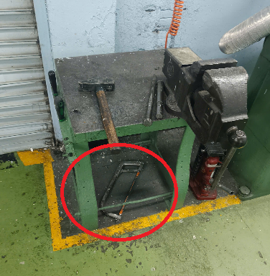 | 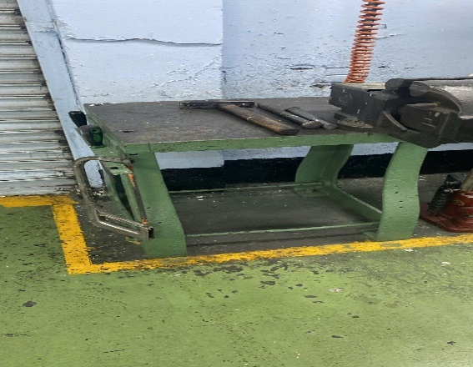 | 2025-07-24 | 2025-07-25
Tổng số lỗi S2 |  |  | 1
S3 - Sạch sẽ (Giữ gìn sạch sẽ toàn bộ nơi làm việc, máy móc thiết bị, công cụ, dụng cụ…) | 1 | Trần, tường nhà máy | Mạng nhện nhiều | 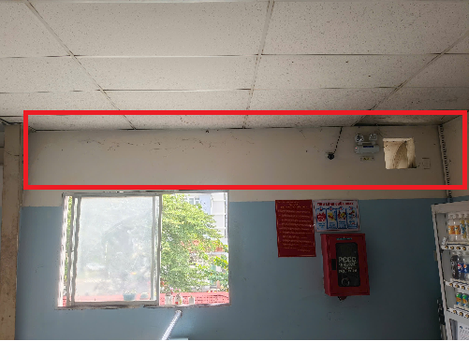 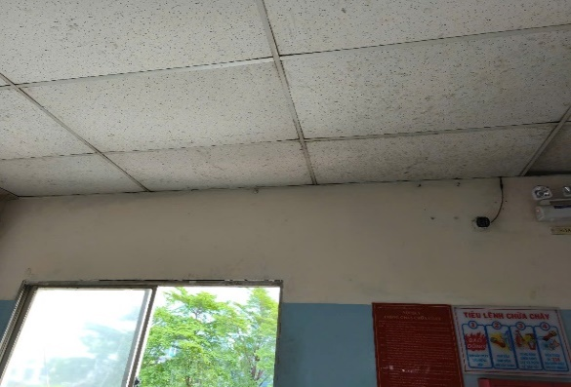 |  | 2025-07-24 | 2025-07-25
Tổng số lỗi S3 |  |  | 1
S4 - Săn sóc (Tiêu chuẩn hóa và duy trì 3S mọi lúc mọi nơi) |  |  |  | Không có
Tổng số lỗi S4 |  |  | 0
S5 - Sẳn sàng (Thực hiện 4S đầu tiên. Mọi người tự nguyện, tự giác tuân thủ 5S) |  |  |  | Không có
Tổng số lỗi S5 |  |  | 0

KCN1
Công ty TNHH Kim May Organ (Việt Nam) |  |  |  |  | Ngày kiểm tra: 18/07/2025
Ban an toàn ONV |  |  |  |  | Người lập: Huỳnh Vũ Sơn

 |  | KẾT QUẢ KIỂM TRA 5S NHÀ MÁY KIM CÔNG NGHIỆP 1

Người kiểm tra: Đặng Văn Tuấn, Phạm Trọng Khang, Huỳnh Vũ Sơn |  |  |  |  | Điểm chuẩn (A) | 100
 |  |  |  |  | Số lỗi không đạt (B) | 1
 |  |  |  |  | Số lỗi đã khắc phục | 1
 |  |  |  |  | Số điểm NM đạt được = (A)-(B) | 99
Tổng số S Không đạt |  | S1 | S2 | S3 | S4 | S5
 |  | 1 | 0 | 0 | 0 | 0
Phân loại 5S | Stt | Nơi phát sinh | Hiện trạng | Hình ảnh không đạt | Hình ảnh khắc phục | Ngày khắc phục | Kỳ hạn
S1 - Sàng lọc (Phân loại những thứ cần dùng & không cần dùng. Loại bỏ những thứ không cần dùng. Và xác định "đúng số lượng" đối với những vật cần dùng) | 1 | CĐ Shisen | Tô nước, vật tư để lung tung tại khu vực cục nóng máy lạnh CĐ Shisen | 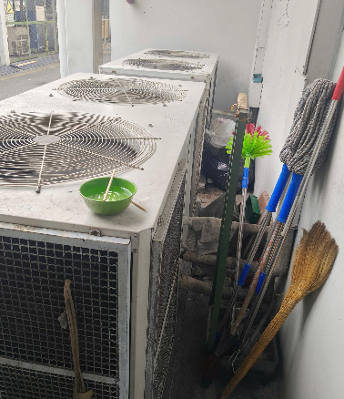 | 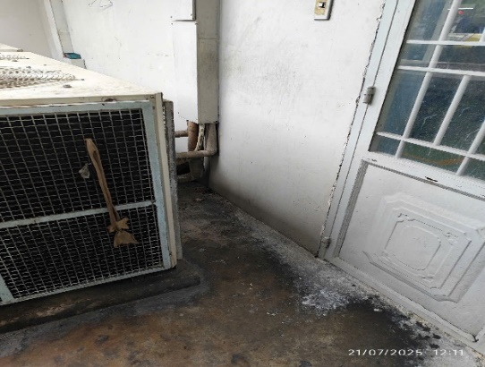 | 2025-07-20 | 2025-07-25
Tổng số lỗi S1 |  |  | 1
S2 - Sắp xếp (Sắp xếp đúng vật, đúng chổ sao cho: An toàn + Thuận Tiện + Mỹ Quan) |  |  |  | Không có
Tổng số lỗi S2 |  |  | 0
S3 - Sạch sẽ (Giữ gìn sạch sẽ toàn bộ nơi làm việc, máy móc thiết bị, công cụ, dụng cụ…) |  |  |  | Không có
Tổng số lỗi S3 |  |  | 0
S4 - Săn sóc (Tiêu chuẩn hóa và duy trì 3S mọi lúc mọi nơi) |  |  |  | Không có
Tổng số lỗi S4 |  |  | 0
S5 - Sẳn sàng (Thực hiện 4S đầu tiên. Mọi người tự nguyện, tự giác tuân thủ 5S) |  |  |  | Không có
Tổng số lỗi S5 |  |  | 0

KCN2
Công ty TNHH Kim May Organ (Việt Nam) |  |  |  |  | Ngày kiểm tra: 18/07/2025
Ban an toàn ONV |  |  |  |  | Người lập: Huỳnh Vũ Sơn

 |  | KẾT QUẢ KIỂM TRA 5S NHÀ MÁY KIM CÔNG NGHIỆP 2

Người kiểm tra: Đặng Văn Tuấn, Phạm Trọng Khang, Huỳnh Vũ Sơn |  |  |  |  | Điểm chuẩn (A) | 100
 |  |  |  |  | Số lỗi không đạt (B) | 3
 |  |  |  |  | Số lỗi đã khắc phục | 3
 |  |  |  |  | Số điểm NM đạt được = (A)-(B) | 97
Tổng số S Không đạt |  | S1 | S2 | S3 | S4 | S5
 |  | 1 | 1 | 0 | 1 | 0
Phân loại 5S | Stt | Nơi phát sinh | Hiện trạng | Hình ảnh không đạt | Hình ảnh khắc phục | Ngày khắc phục | Kỳ hạn
S1 - Sàng lọc (Phân loại những thứ cần dùng & không cần dùng. Loại bỏ những thứ không cần dùng. Và xác định "đúng số lượng" đối với những vật cần dùng) | 1 | CĐ Mizokiri | Rác thải sinh hoạt để không đúng nơi quy định | 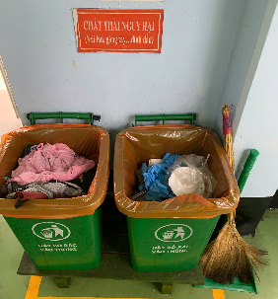 | 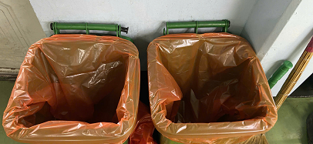 | 2025-07-24 | 2025-07-25
Tổng số lỗi S1 |  |  | 1
S2 - Sắp xếp (Sắp xếp đúng vật, đúng chổ sao cho: An toàn + Thuận Tiện + Mỹ Quan) | 1 | Vật tư tại phòng rửa dầu CĐ Mizo | Vật tư, dao kéo,… để không đúng nơi quy định | 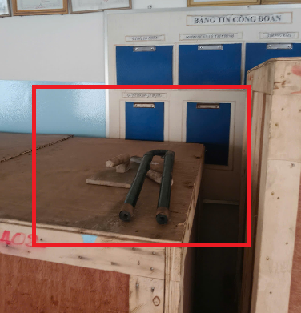 | 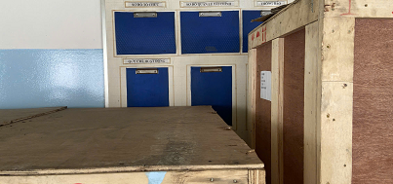 | 2025-07-24 | 2025-07-25
Tổng số lỗi S2 |  |  | 1
S3 - Sạch sẽ (Giữ gìn sạch sẽ toàn bộ nơi làm việc, máy móc thiết bị, công cụ, dụng cụ…) |  |  |  | Không có
Tổng số lỗi S3 |  |  | 0
S4 - Săn sóc (Tiêu chuẩn hóa và duy trì 3S mọi lúc mọi nơi) | 1 | Khu vực máy công cụ CĐ kataoshi và CĐ Ủ nhiệt | Ống hút bụi máy công cụ bị móp méo, rách,… không đảm bảo an toàn trong việc hút bụi | 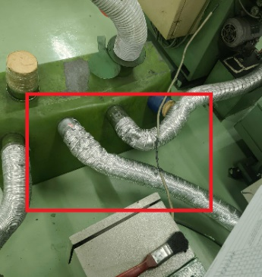 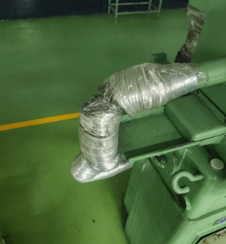 | 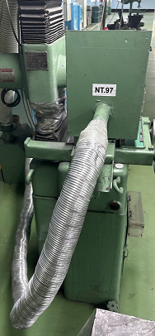 | 2025-07-24 | 2025-07-30
Tổng số lỗi S4 |  |  | 1
S5 - Sẳn sàng (Thực hiện 4S đầu tiên. Mọi người tự nguyện, tự giác tuân thủ 5S) |  |  |  | Không có
Tổng số lỗi S5 |  |  | 0

KCN3
Công ty TNHH Kim May Organ (Việt Nam) |  |  |  |  | Ngày kiểm tra: 16&18/07/2025
Ban an toàn ONV |  |  |  |  | Người lập: Huỳnh Vũ Sơn

 |  | KẾT QUẢ KIỂM TRA 5S NHÀ MÁY KIM CÔNG NGHIỆP 3

Người kiểm tra: Đặng Văn Tuấn, Phạm Trọng Khang, Huỳnh Vũ Sơn |  |  |  |  | Điểm chuẩn (A) | 100
 |  |  |  |  | Số lỗi không đạt (B) | 3
 |  |  |  |  | Số lỗi đã khắc phục | 3
 |  |  |  |  | Số điểm NM đạt được = (A)-(B) | 97
Tổng số S Không đạt |  | S1 | S2 | S3 | S4 | S5
 |  | 0 | 3 | 0 | 0 | 0
Phân loại 5S | Stt | Nơi phát sinh | Hiện trạng | Hình ảnh không đạt | Hình ảnh khắc phục | Ngày khắc phục | Kỳ hạn
S1 - Sàng lọc (Phân loại những thứ cần dùng & không cần dùng. Loại bỏ những thứ không cần dùng. Và xác định "đúng số lượng" đối với những vật cần dùng) |  |  |  | Không có
Tổng số lỗi S1 |  |  | 0
S2 - Sắp xếp (Sắp xếp đúng vật, đúng chổ sao cho: An toàn + Thuận Tiện + Mỹ Quan) | 1 | Đóng gói KCN | Khu vực đóng kiện: Sàn giàn giáo để không đúng nơi quy định | 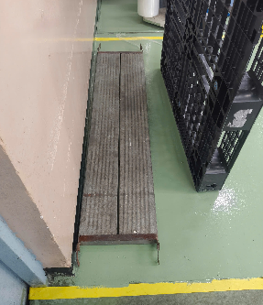 | 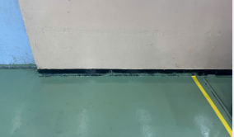 | 2025-07-22 | 2025-07-25
 | 2 | Kho kim CĐ Mekki | Vật tư, sơn, dung môi để chung với kho kim sản xuất => Cần bố trí lại khu vực khác để tránh ảnh hưởng đến kim | 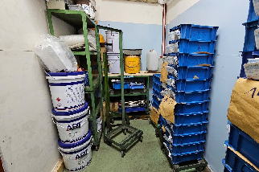 | 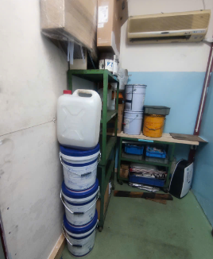 | 2025-07-22 | 2025-07-25
 | 3 | Bàn máy tính làm việc CĐ QOA | Dây điện không gọn gàng, nguy cơ vướng víu khi di chuyển | 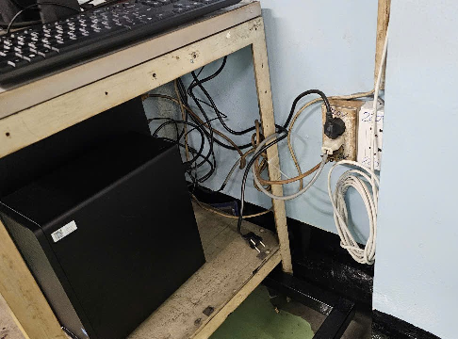 | 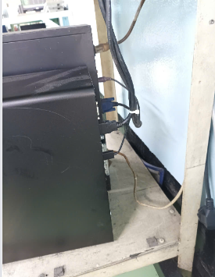 | 2025-07-22 | 2025-07-25
Tổng số lỗi S2 |  |  | 3
S3 - Sạch sẽ (Giữ gìn sạch sẽ toàn bộ nơi làm việc, máy móc thiết bị, công cụ, dụng cụ…) |  |  |  | Không có
Tổng số lỗi S3 |  |  | 0
S4 - Săn sóc (Tiêu chuẩn hóa và duy trì 3S mọi lúc mọi nơi) |  |  |  | Không có
Tổng số lỗi S4 |  |  | 0
S5 - Sẳn sàng (Thực hiện 4S đầu tiên. Mọi người tự nguyện, tự giác tuân thủ 5S) |  |  |  | Không có
Tổng số lỗi S5 |  |  | 0

KIM DET A
Công ty TNHH Kim May Organ (Việt Nam) |  |  |  |  | Ngày kiểm tra: 17/07/2025
Ban an toàn ONV |  |  |  |  | Người lập: Huỳnh Vũ Sơn

 |  | KẾT QUẢ KIỂM TRA 5S NHÀ MÁY KIM DỆT A

Người kiểm tra: Đặng Văn Tuấn, Phạm Trọng Khang, Huỳnh Vũ Sơn |  |  |  |  | Điểm chuẩn (A) | 100
 |  |  |  |  | Số lỗi không đạt (B) | 1
 |  |  |  |  | Số lỗi đã khắc phục | 1
 |  |  |  |  | Số điểm NM đạt được = (A)-(B) | 99
Tổng số S Không đạt |  | S1 | S2 | S3 | S4 | S5
 |  | 0 | 0 | 1 | 0 | 0
Phân loại 5S | Stt | Nơi phát sinh | Hiện trạng | Hình ảnh không đạt | Hình ảnh khắc phục | Ngày khắc phục | Kỳ hạn
S1 - Sàng lọc (Phân loại những thứ cần dùng & không cần dùng. Loại bỏ những thứ không cần dùng. Và xác định "đúng số lượng" đối với những vật cần dùng) |  |  |  | Không có
Tổng số lỗi S1 |  |  | 0
S2 - Sắp xếp (Sắp xếp đúng vật, đúng chổ sao cho: An toàn + Thuận Tiện + Mỹ Quan) | 1 |  |  | Không có
Tổng số lỗi S2 |  |  | 0
S3 - Sạch sẽ (Giữ gìn sạch sẽ toàn bộ nơi làm việc, máy móc thiết bị, công cụ, dụng cụ…) | 1 | Khu vực lối đi tại CĐ Ribetto | Dầu nhớt dình đầy trên sàn, nguy cơ té ngã | 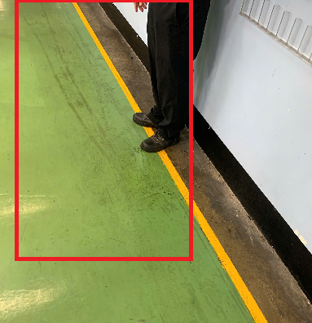 |  | 2025-07-22 | 2025-07-25
Tổng số lỗi S3 |  |  | 1
S4 - Săn sóc (Tiêu chuẩn hóa và duy trì 3S mọi lúc mọi nơi) |  |  |  | Không có
Tổng số lỗi S4 |  |  | 0
S5 - Sẳn sàng (Thực hiện 4S đầu tiên. Mọi người tự nguyện, tự giác tuân thủ 5S) |  |  |  | Không có
Tổng số lỗi S5 |  |  | 0

KIM DET B & TECHNICS
Công ty TNHH Kim May Organ (Việt Nam) |  |  |  |  | Ngày kiểm tra: 17/07/2025
Ban an toàn ONV |  |  |  |  | Người lập: Huỳnh Vũ Sơn

 |  | KẾT QUẢ KIỂM TRA 5S NHÀ MÁY KIM DỆT B & TECHNICS

Người kiểm tra: Đặng Văn Tuấn, Phạm Trọng Khang, Huỳnh Vũ Sơn |  |  |  |  | Điểm chuẩn (A) | 100
 |  |  |  |  | Số lỗi không đạt (B) | 1
 |  |  |  |  | Số lỗi đã khắc phục | 1
 |  |  |  |  | Số điểm NM đạt được = (A)-(B) | 99
Tổng số S Không đạt |  | S1 | S2 | S3 | S4 | S5
 |  | 0 | 1 | 0 | 0 | 0
Phân loại 5S | Stt | Nơi phát sinh | Hiện trạng | Hình ảnh không đạt | Hình ảnh khắc phục | Ngày khắc phục | Kỳ hạn
S1 - Sàng lọc (Phân loại những thứ cần dùng & không cần dùng. Loại bỏ những thứ không cần dùng. Và xác định "đúng số lượng" đối với những vật cần dùng) |  |  |  | Không có
Tổng số lỗi S1 |  |  | 0
S2 - Sắp xếp (Sắp xếp đúng vật, đúng chổ sao cho: An toàn + Thuận Tiện + Mỹ Quan) | 1 | Cửa ra vào khu vực xưởng phía nhà ăn | Rổ kim để không đúng nơi quy định | 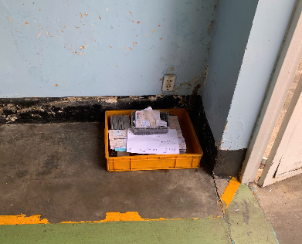 | 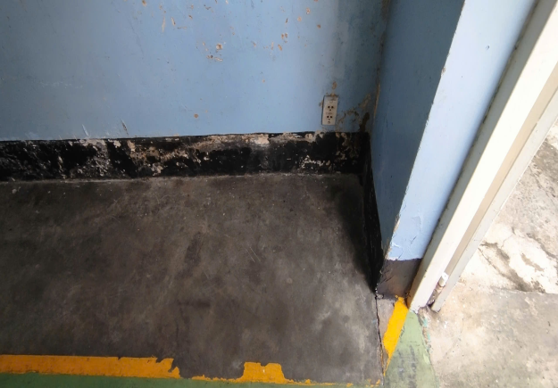 | 2025-07-22 | 2025-07-25
Tổng số lỗi S2 |  |  | 1
S3 - Sạch sẽ (Giữ gìn sạch sẽ toàn bộ nơi làm việc, máy móc thiết bị, công cụ, dụng cụ…) |  |  |  | Không có
Tổng số lỗi S3 |  |  | 0
S4 - Săn sóc (Tiêu chuẩn hóa và duy trì 3S mọi lúc mọi nơi) |  |  |  | Không có
Tổng số lỗi S4 |  |  | 0
S5 - Sẳn sàng (Thực hiện 4S đầu tiên. Mọi người tự nguyện, tự giác tuân thủ 5S) |  |  |  | Không có
Tổng số lỗi S5 |  |  | 0

KTSX
Công ty TNHH Kim May Organ (Việt Nam) |  |  |  |  | Ngày kiểm tra: 16/07/2025
Ban an toàn ONV |  |  |  |  | Người lập: Huỳnh Vũ Sơn

 |  | KẾT QUẢ KIỂM TRA 5S NHÀ MÁY KỸ THUẬT SẢN XUẤT

Người kiểm tra: Đặng Văn Tuấn, Phạm Trọng Khang, Huỳnh Vũ Sơn |  |  |  |  | Điểm chuẩn (A) | 100
 |  |  |  |  | Số lỗi không đạt (B) | 1
 |  |  |  |  | Số lỗi đã khắc phục | 0
 |  |  |  |  | Số điểm NM đạt được = (A)-(B) | 99
Tổng số S Không đạt |  | S1 | S2 | S3 | S4 | S5
 |  | 0 | 1 | 0 | 0 | 0
Phân loại 5S | Stt | Nơi phát sinh | Hiện trạng | Hình ảnh không đạt | Hình ảnh khắc phục | Ngày khắc phục | Kỳ hạn
S1 - Sàng lọc (Phân loại những thứ cần dùng & không cần dùng. Loại bỏ những thứ không cần dùng. Và xác định "đúng số lượng" đối với những vật cần dùng) |  |  |  | Không có
Tổng số lỗi S1 |  |  | 0
S2 - Sắp xếp (Sắp xếp đúng vật, đúng chổ sao cho: An toàn + Thuận Tiện + Mỹ Quan) | 1 | CĐ Phay | Mạt sắt, vật tư lộn xộn => Y/c sắp xếp vệ sinh sạch sẽ khu vực | 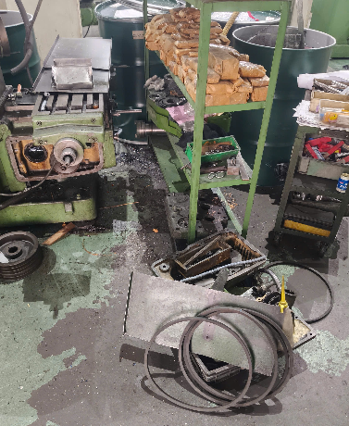 | Chưa khắc phục |  | 2025-07-25
Tổng số lỗi S2 |  |  | 1
S3 - Sạch sẽ (Giữ gìn sạch sẽ toàn bộ nơi làm việc, máy móc thiết bị, công cụ, dụng cụ…) |  |  |  | Không có
Tổng số lỗi S3 |  |  | 0
S4 - Săn sóc (Tiêu chuẩn hóa và duy trì 3S mọi lúc mọi nơi) |  |  |  | Không có
Tổng số lỗi S4 |  |  | 0
S5 - Sẳn sàng (Thực hiện 4S đầu tiên. Mọi người tự nguyện, tự giác tuân thủ 5S) |  |  |  | Không có
Tổng số lỗi S5 |  |  | 0

